Mettre une image sur le mot
assiette
canapé
armoire
chaise
Repérer l'image correspondante au mot | Faire glisser l'image correpondant au mot
armoire |  |  | 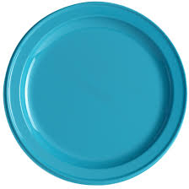
assiette
couvert
canapé |  |  |  | 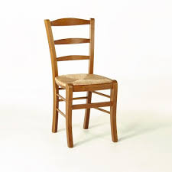
chaise
lit
couvert |  | 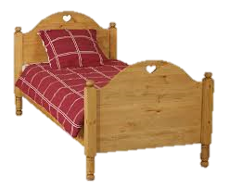
escalier
escalier |  | 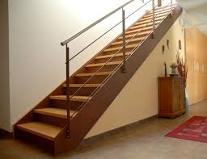
tapis
lit |  |  | 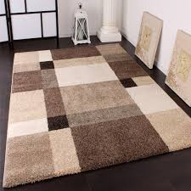
table
table |  | 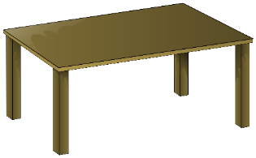
couloir
tapis |  | 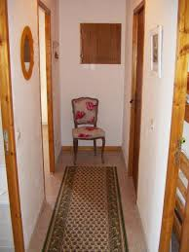
verre
verre
jardin
couloir |  | 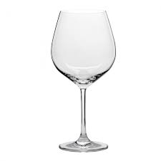
four |  |  | 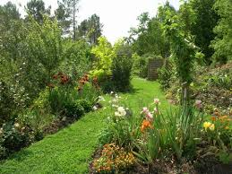
four
jardin |  | 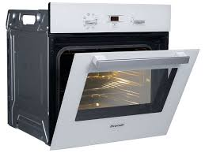
miroir
lavabo |  |  | 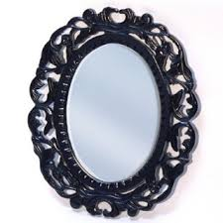
lavabo
miroir |  | 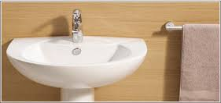
frigo
plafond |  | 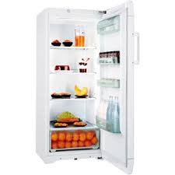
plancher
plafond
frigo |  |  |  | 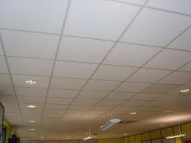
salon |  | 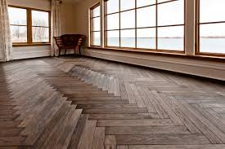
salon
plancher |  |  | 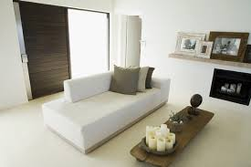
tablier
couvert |  | 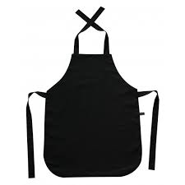
couvert
tablier
baignoire
casserole |  | 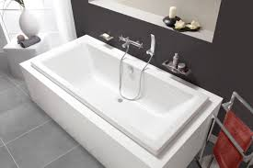
cour
casserole
baignoire |  |  | 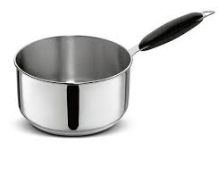 |  | 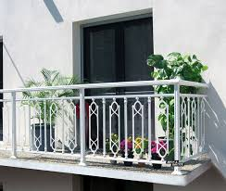 | 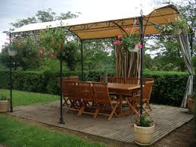
cuisine
chambre |  | 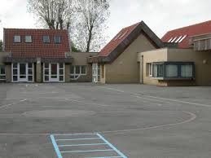 |  | 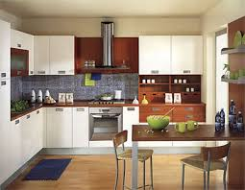
chambre
cour |  | 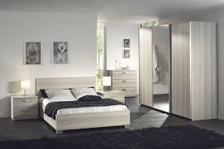
porte
cuisine
terrasse
porte |  | 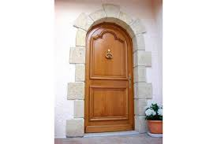
fauteuil
fauteuil
terrasse |  | 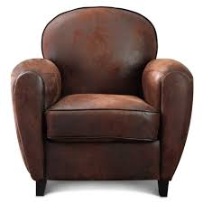
bureau
balcon |  | 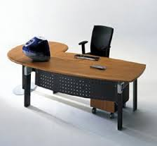
balcon
bureau
évier
escalier
escalier
évier |  | 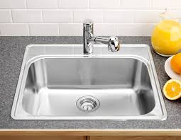
fenêtre
cuisinière |  | 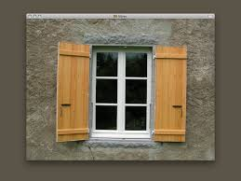
canapé
four
fenêtre
poële |  | 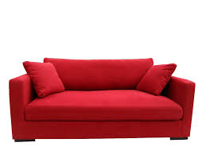
poële
canapé
abat-jour
étagère |  |  | 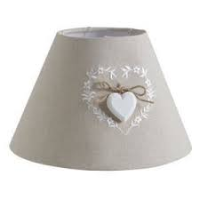
étagère
micro-ondes
abat-jour |  | 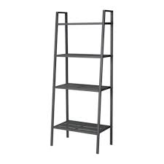
couvre-lit |  |  | 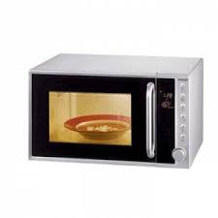
couvre-lit
micro-ondes |  | 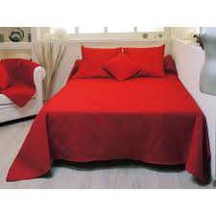
machine à laver
essui-tout
machine à laver |  |  | 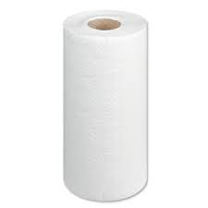
salle de bains
essui-tout |  | 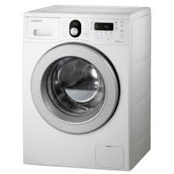
boîte aux lettres |  | 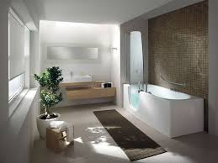
boîte aux lettres
salle de bains |  | 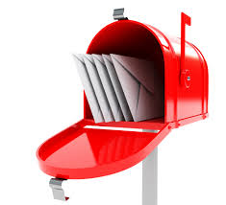

minuscule_MAJUSCULE
 | Saisir le mot en minuscule | Saisir le mot en majuscule | Faire glisser l'image correspondant au mot | Résultat
armoire
assiette
chaise
couvert
escalier
lit |  |  |  |  | 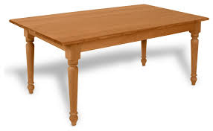
table
tapis |  |  |  |  | 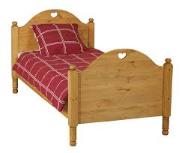
verre
couloir
four
jardin
lavabo
miroir
plafond
frigo
salon
plancher
tablier
casserole
baignoire
cour
cuisine
porte
fauteuil
terrasse
balcon
bureau

